BD Patron
...
 |  |  |  |  |  | Tabla de Student
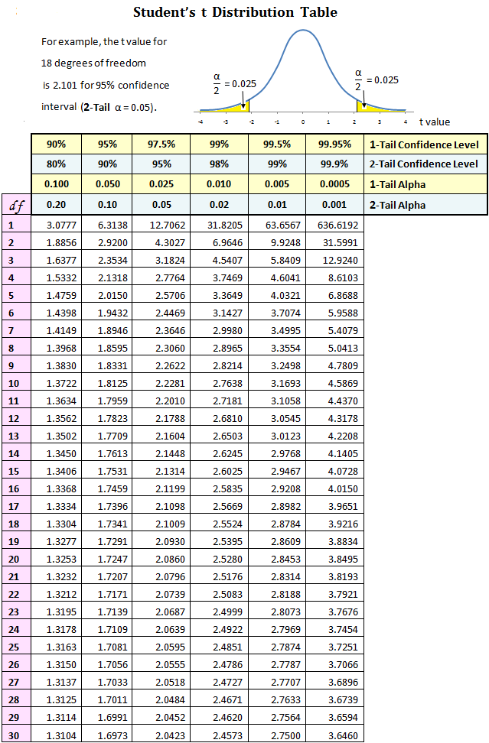
...
10 | 7 | 5 | 3 | 2 | 1
0.05 | 0.03 | 0.03 | 0.02 | 0.01 | 0.01 |  |  | Tabla distribución de Student
0.08 | 0.06 | 0.05 | 0.03 | 0.02 | 0.01 |  |  | Doble cola
0.17 | 0.12 | 0.09 | 0.06 | 0.05 | 0.03 |  |  | Grados.lib | 95% | 98%
0.29 | 0.22 | 0.17 | 0.11 | 0.08 | 0.05 |  |  | veff | 0.05 | 0.02
0.51 | 0.38 | 0.29 | 0.19 | 0.14 | 0.08 |  | Fórmula para k: | 1 | 12.7062 | 31.8205
1.09 | 0.81 | 0.61 | 0.40 | 0.29 | 0.17 |  | T.INV.2T(alfa,veff) | 2 | 4.3027 | 6.9646
1.96 | 1.45 | 1.09 | 0.72 | 0.51 | 0.29 |  |  | 3 | 3.1824 | 4.5407
3.53 | 2.61 | 1.96 | 1.27 | 0.91 | 0.51 |  |  | 4 | 2.7764 | 3.7469
7.79 | 5.72 | 4.28 | 2.76 | 1.96 | 1.09 |  |  | 5 | 2.5706 | 3.3649
14.30 | 10.45 | 7.79 | 5.01 | 3.53 | 1.96 |  |  | 6 | 2.4469 | 3.143
26.43 | 19.25 | 14.30 | 9.14 | 6.42 | 3.53 |  |  | 7 | 2.3664 | 2.998
60.23 | 43.65 | 32.27 | 20.47 | 14.30 | 7.79 |  |  | 8 | 2.3060 | 2.897
 |  |  |  |  |  |  |  | 9 | 2.2622 | 2.821
 |  |  |  |  |  |  |  | 10 | 2.2281 | 2.764
 |  |  |  |  |  |  |  | 11 | 2.2010 | 2.718
 |  |  |  |  |  |  |  | 12 | 2.1788 | 2.681
 |  |  |  |  |  |  |  | 13 | 2.1604 | 2.650
 |  |  |  |  |  |  |  | 14 | 2.1448 | 2.625
 |  |  |  |  |  |  |  | 15 | 2.1314 | 2.602
 |  |  |  |  |  |  |  | 16 | 2.1199 | 2.584
 |  |  |  |  |  |  |  | 17 | 2.1098 | 2.567
 |  |  |  |  |  |  |  | 18 | 2.1009 | 2.552
 |  |  |  |  |  |  |  | 19 | 2.0930 | 2.539
 |  |  |  |  |  |  |  | 20 | 2.0860 | 2.528
 |  |  |  |  |  |  |  | 21 | 2.0796 | 2.518
 |  |  |  |  |  |  |  | 22 | 2.0739 | 2.508
 |  |  |  |  |  |  |  | 23 | 2.0687 | 2.500
 |  |  |  |  |  |  |  | 24 | 2.0639 | 2.492
 |  |  |  |  |  |  |  | 25 | 2.0595 | 2.485
 |  |  |  |  |  |  |  | 26 | 2.0555 | 2.479
 |  |  |  |  |  |  |  | 27 | 2.0518 | 2.473
 |  |  |  |  |  |  |  | 28 | 2.0484 | 2.467
 |  |  |  |  |  |  |  | 29 | 2.0452 | 2.462
 |  |  |  |  |  |  |  | 30 | 2.0423 | 2.457
 |  |  |  |  |  |  |  | 31 | 2.040 | 2.453
 |  |  |  |  |  |  |  | 32 | 2.037 | 2.449
 |  |  |  |  |  |  |  | 33 | 2.035 | 2.445
 |  |  |  |  |  |  |  | 34 | 2.032 | 2.441
 |  |  |  |  |  |  |  | 35 | 2.030 | 2.438
 |  |  |  |  |  |  |  | 36 | 2.028 | 2.434
 |  |  |  |  |  |  |  | 37 | 2.026 | 2.431
 |  |  |  |  |  |  |  | 38 | 2.024 | 2.429
 |  |  |  |  |  |  |  | 39 | 2.023 | 2.426
 |  |  |  |  |  |  |  | 40 | 2.021 | 2.423
 |  |  |  |  |  |  |  | 42 | 2.018 | 2.418
 |  |  |  |  |  |  |  | 44 | 2.015 | 2.414
 |  |  |  |  |  |  |  | 46 | 2.013 | 2.410
 |  |  |  |  |  |  |  | 48 | 2.011 | 2.407
 |  |  |  |  |  |  |  | 50 | 2.009 | 2.403
 |  |  |  |  |  |  |  | 60 | 2.000 | 2.390
 |  |  |  |  |  |  |  | 70 | 1.994 | 2.381
 |  |  |  |  |  |  |  | 80 | 1.99 | 2.374
 |  |  |  |  |  |  |  | 90 | 1.987 | 2.369
 |  |  |  |  |  |  |  | 100 | 1.984 | 2.364
...

